상품제안서
라미 룩스 볼펜 | 상품코드: S02601

 |  |  |  |  |  |  | 02-713-8555 | www.synergygift.co.kr
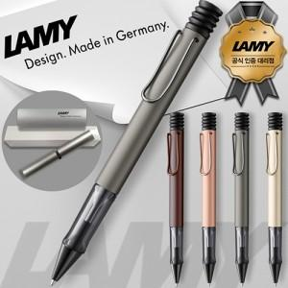 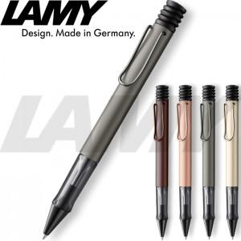

【상세/제작정보】

【인쇄/포장옵션】 | 레이저 / 포장지포장

【공급단가】 | 수량 | 10~ | 30~ | 100~ | 300~ | 500~
*VAT별도 | 루테늄 | 48,510원 | 42,770원 | 41,020원 | 39,960원 | 38,910원
 | 팔라듐 | 48,510원 | 42,770원 | 41,020원 | 39,960원 | 38,910원
 | 마론 | 48,510원 | 42,770원 | 41,020원 | 39,960원 | 38,910원
 | 로즈골드 | 48,510원 | 42,770원 | 41,020원 | 39,960원 | 38,910원

【상품 URL】 | https://www.synergygift.co.kr:443/src/goods_detail.php?gdno=19411

